概略
システム名 |  |  | 津田沼近辺のラーメン屋検索ツール | 資料名 | システム概略設計書 | WBS番号 | 3.1.1 | 担当・日付 | 井上・三浦・石井 | 2014-05-30

 | 1 | システムの目的
 |  | 本システムの目的は津田沼近辺のラーメン屋を検索できるツールを作成し，ラーメン屋の繁盛を盛り上げることである．

 | 2 | システムの主要機能
 |  | (1) | 地図を表示させる機能

 |  | (2) | 店名と店の位置を示すピンを表示させる機能

 |  | (3) | 選択したラーメン屋のコメントや，食べログへ飛べるリンクを表示させる機能

 | 3 | システムの全体構成
 |  | 本システムは、Webアプリケーションである。インターネットを経由して配信する．
 |  | 本システムの全体構成図を下記に示す．

図め
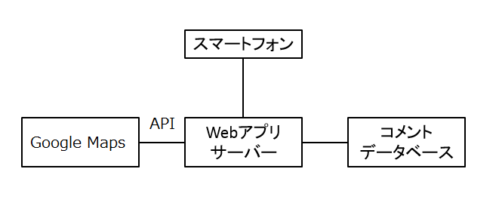

 |  |  |  |  | 図１ システム構成図

画面１
システム名 |  |  | 津田沼近辺のラーメン屋検索ツール |  | 資料名 | システム画面設計書 | WBS番号 | 3.1.3 | 担当・日付 | 三浦・石井 | 2014-05-30

 | 1 | 画面一覧
 |  | 下表に本システムで開発するシステム画面を記す。
 |  | 機能ID |  | 画面名 | 画面の概要 |  |  | 凡例
端子
 |  | 1 |  | マップ及びラーメン屋の店名，ピン | システムへアクセスしたユーザにマップおよび検索画面を表示する
 |  | 5 |  | コメント表示 | ほかの人の打ったコメントを見れる．自分も投稿できるようにする
画面
 |  | 6 |  | 食べログ画面 | 選択した店の食べログへ移動する

判断

 |  |  |  |  |  |  |  | 画面遷移（遷移条件を付近に記入）

 | 2 | 画面遷移図
 |  | 下図に本システムの画面遷移図を示す。

スタート
1 マップおよびラーメン屋の店名，ピン

アイコン
選択

7以外の画面をタッチすると戻る
ラーメン屋の店名
5 コメント表示
6 食べログ
画面

画面２
システム名 |  |  | 津田沼近辺のラーメン屋検索ツール | 資料名 | システム画面設計書 | WBS番号 | 3.1.3 | 担当・日付 | 石井 | 2014-05-30

 | 3 | 画面レイアウト
 |  | 下記に各画面のレイアウトを示す。

 |  | 1 | マップ及びラーメン屋の店名，ピン
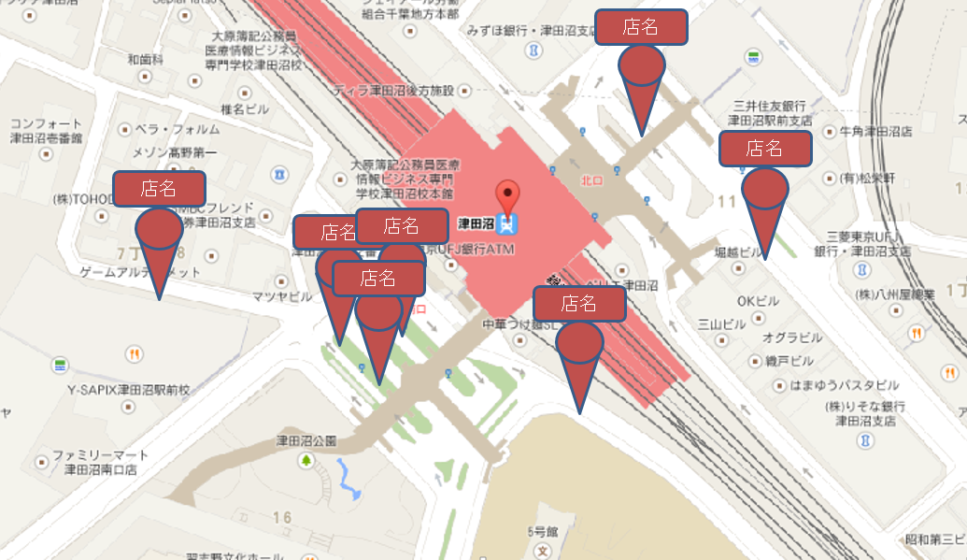
- 実装にあたっての注意事項 -
グーグルマップを使用し，津田沼駅を中心に周辺1km表示する
マップの中に入っているラーメン屋にピンを立て，上に店名を書く
マップに表示している店名を選択したらその店の店名，食べログへのリンク先，コメント欄を表示させる
どんなマップの縮度でも，DBに入れた店名をすべて表示する
重なった店名を見やすくするように拡大，縮小ができるようにする
誤字脱字に気をつける
レイアウトに表示されているピンはグーグルマップのピンを使用する

画面3
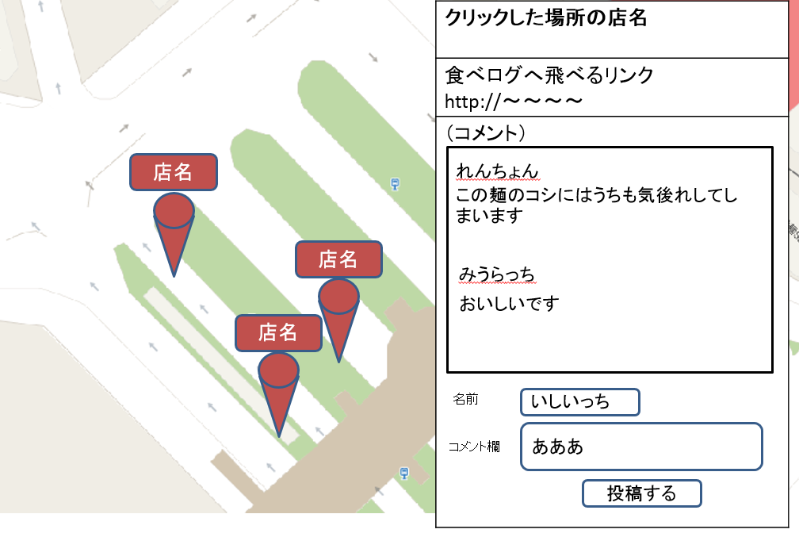
システム名 |  |  | 津田沼近辺のラーメン屋検索ツール | 資料名 | システム画面設計書 | WBS番号 | 3.1.3 | 担当・日付 | 井上・三浦・石井 | 2014-05-30

 | 3 | 画面レイアウト
 |  | 下記に各画面のレイアウトを示す。

 |  | 5 | コメント表示
- 実装にあたっての注意事項 -
マップに表示している店名を選択したらその店の店名，食べログへのリンク先，コメント欄を表示させる
食べログへ飛べるリンクのリンク先を選択したら，その店名の食べログのページへ別ウィンドウで表示させる
投稿するボタンを選択すると（コメント）の下の四角の枠のところに自分のコメントを投稿する
①のところ以外を選択したら①を閉じる
レイアウトに表示されているピンはグーグルマップのピンを使用する

画面4
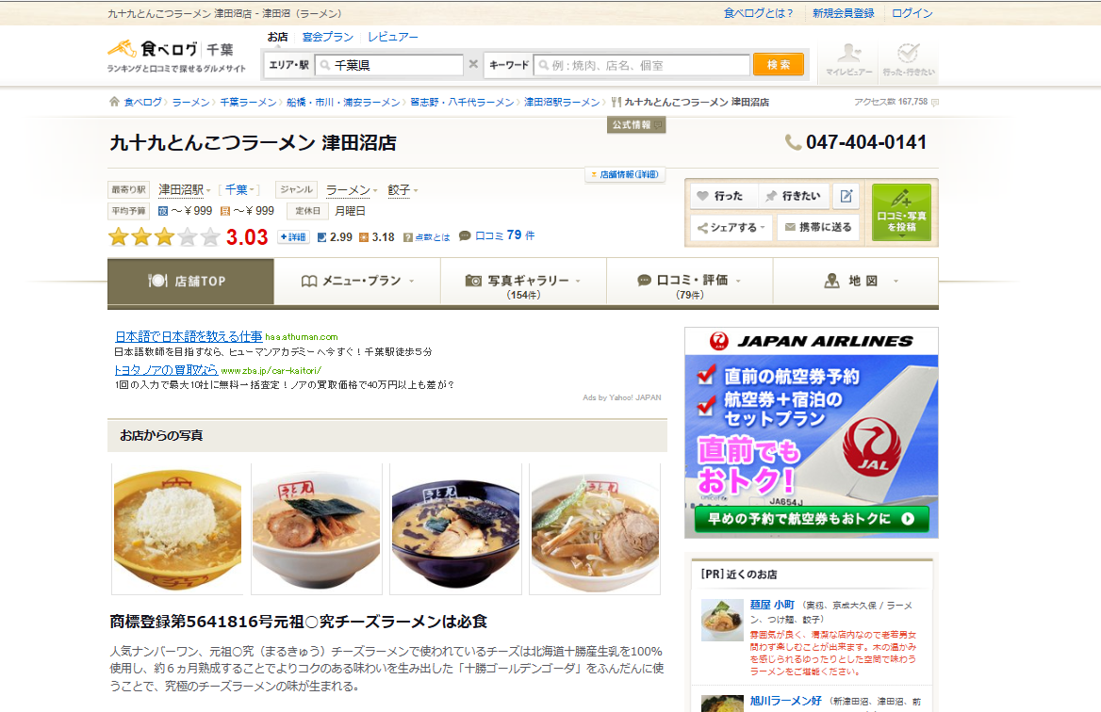
システム名 |  |  | 津田沼近辺のラーメン屋検索ツール | 資料名 | システム画面設計書 | WBS番号 | 3.1.3 | 担当・日付 | 石井 | 2014-05-30

 | 3 | 画面レイアウト
 |  | 下記に各画面のレイアウトを示す。

 |  | 6 | 食べログ画面
- 実装にあたっての注意事項 -
別ウィンドウで表示させる
マップで選択して表示していた店舗の食べログを表示させる

処理
システム名 |  |  | 津田沼近辺のラーメン屋検索ツール |  | 資料名 | システム処理設計書 | WBS番号 | 0.0.0 | 担当・日付 | 苗字 | YYYY/MM/DD

 | 1 | システム処理フロー
 |  | 下図に本システムで開発するシステム処理のフローを示す。
 | 機能ID |  |  | 3 |  | 機能ID | 機能ID
 | 処理名 |  |  | ログイン処理 |  | 処理名 | 処理名
ログインボタン押下

各変数へ入力値をセット

IDに対するパスワード問合せ
顧客情報テーブル

 |  |  |  |  |  |  |  |  |  |  | 凡例
ボタン押下
IDが存在する
No

Yes
処理

パスワードの
正誤確認
No
判断

Yes
テーブル

メニュー画面
表示
ログイン失敗
画面表示

 |  |  |  |  |  |  |  |  |  |  | 処理の流れ

